Feuil1
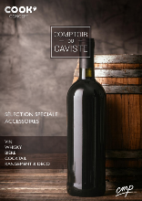
 | COMPTOIR DU CAVISTE

 | 2020-07-08 18:02:28
 | ENTREPRISE
 | NOM | MAIL

PRODUIT |  |  |  |  |  | CARACTERISTIQUES PRODUIT
PHOTO | REFERENCE | DESCRIPTION | ASSORTIMENT | NB PCS/COLIS | THEMATIQUES | EAN | MARQUE | GAMME | UNIVERS | FAMILLE | SOUS FAMILLE | DIMENSION PRODUIT CM | DIMENSION COLIS CM | LIEN PHOTO HD
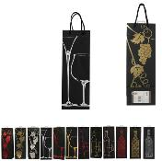 | DI2801 | SAC CADEAU BOUTEILLE PAPIER M72 | 12 | 72 | vin | 3561863428013 | PARTY TIME | COMPTOIR DU CAVISTE | DRUGSTORE GIFT | FETE ET EVENEMENT | EMBALLAGE CADEAU | 12.7x8.5x16 | 42x31x16.5 | https://asset.product-live.com/a3738c98bed89ec2d856c299687d7c5dc5053d5a.jpg
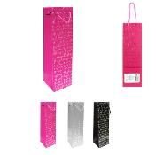 | DI2807 | SAC CADEAU BOUTEILLE MOTIF ARGENT PAPIER M72 | 3 | 72 | vin | 3561863428075 | PARTY TIME | COMPTOIR DU CAVISTE | DRUGSTORE GIFT | FETE ET EVENEMENT | EMBALLAGE CADEAU | 10.5x1x48 | 39.5x33.5x12 | https://asset.product-live.com/6e3166379866991dc8f31250203bae61f27f4b3f.jpg
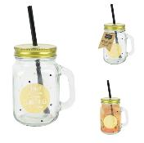 | FY7561 | MASON JAR ETOILES DORE 45CL M12 | 1 | 12 | cocktail | 3561863975616 | THE CONCEPT FACTORY |  | ART DE LA TABLE | BOISSON ET APERO | COCKTAIL - BIERE ET JUS | 11x8.5x19.8 | 46x27x22 | https://asset.product-live.com/c95693fc723ae52770a1fdd0fae07514d0dcd6a9.jpg
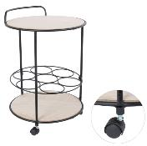 | HD6174 | DESSERTE PORTE BOUTEILLE 37X37X60CM M2 | 1 | 2 | mobilier / deco / rangement | 3664944068051 | HOME DECO FACTORY |  | MOBILIER | MEUBLE | RANGEMENT CUISINE | 37x37x60 | 40x36x40 | https://asset.product-live.com/c7de2b0e5e488128013e5ebab099f53ff298c949.jpg
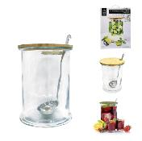 | KA1574 | BOCAL A BOISSON 5L ET LOUCHE M4 | 1 | 4 | cocktail | 3561869015743 | COOK CONCEPT |  | ART DE LA TABLE | BOISSON ET APERO | COCKTAIL - BIERE ET JUS | 20x19x29.3 | 49x49x34 | https://asset.product-live.com/1794e0520375c5fcecbc0ef147826c2be12e1c00.jpg
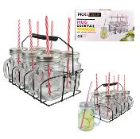 | KA1677 | MASON JAR COCKTAIL X6 485ML AVEC SUPPORT M6 | 1 | 6 | cocktail | 3561869016771 | COOK CONCEPT |  | ART DE LA TABLE | BOISSON ET APERO | COCKTAIL - BIERE ET JUS | 11x8.3x24 | 69.5x29.5x32.5 | https://asset.product-live.com/8c84f438435b14d5431ba92598cfa22601034cfa.jpg
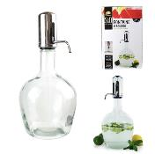 | KA1693 | FONTAINE A BOISSON PUSH 3.9L M4 | 1 | 4 | cocktail | 3561869016931 | COOK CONCEPT |  | ART DE LA TABLE | BOISSON ET APERO | COCKTAIL - BIERE ET JUS | 19.5x19.5x40 | 42x43x34 | https://asset.product-live.com/8890952ee25319460e2e4d10ed0f1ec8ffe3843f.jpg
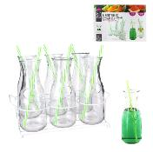 | KA1891 | BOUTEILLE AVEC PAILLE X6 ET X1 RACK METAL M4 | 1 | 4 | cocktail | 3561869018911 | COOK CONCEPT |  | ART DE LA TABLE | BOISSON ET APERO | COCKTAIL - BIERE ET JUS | 30x17.8x24 | 33x39x47 | https://asset.product-live.com/7606c1777226b509d1582256a2e0c986bb4e30ba.jpg
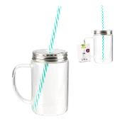 | KA2215/JDD | MASON JAR VERRE BOROSILICATE HAUTE TEMPERATURE M6 | 1 | 6 | cocktail | 3164225705403 | COOK CONCEPT |  | ART DE LA TABLE | BOISSON ET APERO | COCKTAIL - BIERE ET JUS | 13x7.6x22 | 32.5x23x25 | https://asset.product-live.com/21d77ba422288e5b5953ff8a324751c6bdf3f6ef.jpg
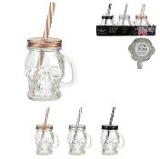 | KA24521 | MASON JAR TETE DE MORT M24 | 3 | 24 | cocktail | 3561869024523 | THE CONCEPT FACTORY |  | ART DE LA TABLE | BOISSON ET APERO | COCKTAIL - BIERE ET JUS | 7x6x14 | 27.8x23.9x31.3 | https://asset.product-live.com/f357ca9f26315485f2dcce1506ed6ffb5d60f113.jpg
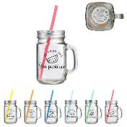 | KA2472 | MASON JAR 45CL JE PEUX PAS M24 | 6 | 24 | cocktail | 3561869024721 | THE CONCEPT FACTORY |  | ART DE LA TABLE | BOISSON ET APERO | COCKTAIL - BIERE ET JUS | 10.5x7.5x20.5 | 45.5x26.5x41.8 | https://asset.product-live.com/3ccc07c466ea5b380e4b1f482b5c467cd13ae55a.jpg
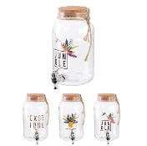 | KA2514 | FONTAINE EXOTIC 3.5L COUVERCLE LIEGE M6 | 3 | 6 | cocktail | 3561869025148 | COOK CONCEPT |  | ART DE LA TABLE | BOISSON ET APERO | COCKTAIL - BIERE ET JUS | 14.8x20x26 | 50x34x29 | https://asset.product-live.com/8c504dc6719b2dc47f0fd4bc335a2e6dffea61cd.jpg
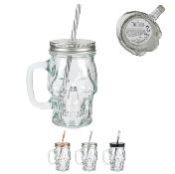 | KA2555 | MASON JAR TETE DE MORT 35CL M18 | 3 | 18 | cocktail | 3561869025551 | THE CONCEPT FACTORY |  | ART DE LA TABLE | BOISSON ET APERO | COCKTAIL - BIERE ET JUS | 10.5x9x19 | 57.5x34x21.5 | https://asset.product-live.com/d33c39d39a85b536c7c4db9936e1a1b4906bcc89.jpg
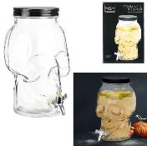 | KA2556 | FONTAINE TETE DE MORT 4.4L M4 | 1 | 4 | cocktail | 3561869025568 | THE CONCEPT FACTORY |  | ART DE LA TABLE | BOISSON ET APERO | COCKTAIL - BIERE ET JUS | 18x25.5x31 | 44.5x39x30.5 | https://asset.product-live.com/53ff4c2c11933198ab331a528036029339bc76c3.jpg
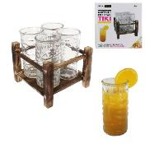 | KA2557 | TOTEM BOIS AVEC 4 VERRES TIKI M4 | 1 | 4 | cocktail | 3561869025575 | THE CONCEPT FACTORY |  | ART DE LA TABLE | BOISSON ET APERO | COCKTAIL - BIERE ET JUS | 18.7x17.5x19.2 | 41.5x37.5x22 | https://asset.product-live.com/a600b46f281c485781d522b3a5106d56ea99be57.jpg
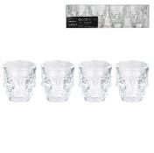 | KA2571 | SHOOTER TETE DE MORT X4 M24 | 1 | 24 | cocktail | 3561869025711 | THE CONCEPT FACTORY |  | ART DE LA TABLE | BOISSON ET APERO | VIN ET SPIRITUEUX | 5x5x5.7 | 32x21.5x26.5 | https://asset.product-live.com/06039c8eb8a6e5447e2a4c999483e6fdf449b6d9.jpg
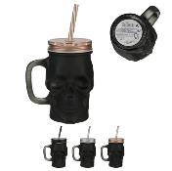 | KA2662 | MASON JAR TETE DE MORT BLACK MAT 38CL M18 | 3 | 18 | cocktail | 3561869026626 | THE CONCEPT FACTORY |  | ART DE LA TABLE | BOISSON ET APERO | COCKTAIL - BIERE ET JUS | 10.5x9x19 | 57.5x34x21.5 | https://asset.product-live.com/0ae217afbd9d91bddc9cea68ad8038220afa303d.jpg
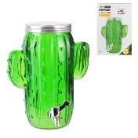 | KA2664 | FONTAINE A BOISSON CACTUS 4L M4 | 1 | 4 | cocktail | 3561869026640 | COOK CONCEPT |  | ART DE LA TABLE | BOISSON ET APERO | COCKTAIL - BIERE ET JUS | 23.5x22x29 | 42x33x33 | https://asset.product-live.com/82aeb0348544e0ce627018ed4c965696d9c89a95.jpg
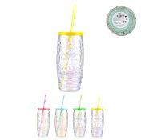 | KA2696 | MASON JAR TOTEM 55CL M18 | 4 | 18 | cocktail | 3561869026961 | THE CONCEPT FACTORY |  | ART DE LA TABLE | BOISSON ET APERO | COCKTAIL - BIERE ET JUS | 7.5x7.5x26.3 | 27x28x39 | https://asset.product-live.com/3da91a76f6e29168063d1305ae3f6f345c059f97.jpg
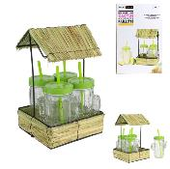 | KA2697 | MASON JAR CACTUS AVEC SUPPORT PAILLOTE X4 M4 | 1 | 4 | cocktail | 3561869026978 | THE CONCEPT FACTORY |  | ART DE LA TABLE | BOISSON ET APERO | COCKTAIL - BIERE ET JUS | 19.5x19.5x30 | 40.5x38.5x32 | https://asset.product-live.com/f0ffb2d2fec829bd97702c4486f91342def8e19d.jpg
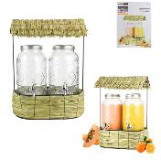 | KA2700 | FONTAINE A BOISSON TOTEM 3L X2 SUPPORT PAILLO M2 | 1 | 2 | cocktail | 3561869027005 | THE CONCEPT FACTORY |  | ART DE LA TABLE | BOISSON ET APERO | VIN ET SPIRITUEUX | 35x23x48 | 49x38x50.5 | https://asset.product-live.com/747b4137b14e43de69bee63ccbd2da62e77730b4.jpg
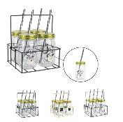 | KA2820 | MASON JAR FESTIF X4 ET RACK METAL M6 | 3 | 6 | cocktail | 3664944043010 | COOK CONCEPT |  | ART DE LA TABLE | BOISSON ET APERO | COCKTAIL - BIERE ET JUS | 18.5x17.4x21.3 | 57x23x33 | https://asset.product-live.com/20b080a90b9e5a21d978955caf15f7836673a75a.jpg
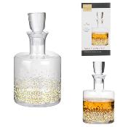 | KA2912 | CARAFE A WHISKY POIS M6 | 1 | 6 | Whisky | 3664944046264 | COOK CONCEPT | COMPTOIR DU CAVISTE | ART DE LA TABLE | BOISSON ET APERO | VIN ET SPIRITUEUX | 12x12x22.3 | 40.5x28.5x28 | https://asset.product-live.com/a9ed913034af2fc1022f4a15a5795682f880120e.jpg
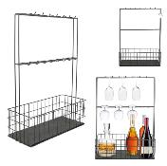 | KA2953 | SUPPORT MURAL MINI BAR 16 CROCHETS PANIER NOIR M6 | 1 | 6 | mobilier / deco / rangement | 3664944049944 | HOME DECO FACTORY | BISTROT | MOBILIER | MEUBLE | RANGEMENT CUISINE | 44.5x18.2x62 | 75x65x47 | https://asset.product-live.com/e2ca569a316a9a4e0813244d162ae0eda20928cf.jpg
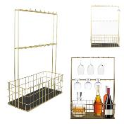 | KA2954 | SUPPORT MURAL MINI BAR 16 CROCHETS PANIER DORE M6 | 1 | 6 | mobilier / deco / rangement | 3664944049951 | HOME DECO FACTORY |  | MOBILIER | MEUBLE | RANGEMENT CUISINE | 44.5x18.2x62 | 75.5x65.3x46 | https://asset.product-live.com/e139a0c1e9cc69b19515ab0e6de622d8757e1bc2.jpg
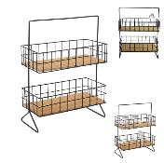 | KA2959 | SUPPORT FILAIRE 2 ETAGES NOIR M4 | 1 | 4 | mobilier / deco / rangement | 3664944050001 | HOME DECO FACTORY |  | MOBILIER | MEUBLE | RANGEMENT CUISINE | 30x15.4x38.7 | 46x42x32 | https://asset.product-live.com/ea662da917fcf60dfee1aefe28b74c8bbc0cde47.jpg
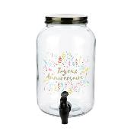 | KA2996 | FONTAINE A BOISSON JOYEUX ANNIVERSAIRE 3.5L M6 | 1 | 6 | cocktail | 3664944050575 | THE CONCEPT FACTORY |  | ART DE LA TABLE | BOISSON ET APERO | COCKTAIL - BIERE ET JUS | 15x20.5x25 | 49x34x28 | https://asset.product-live.com/06a82f2bd61e089ac46821986080a6fbd3e5191d.jpg
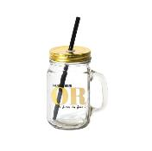 | KA3001 | MASON JAR OCCASION EN OR 45CL M6 | 1 | 6 | cocktail | 3664944050629 | THE CONCEPT FACTORY |  | ART DE LA TABLE | BOISSON ET APERO | COCKTAIL - BIERE ET JUS | 11x8x21.5 | 24.5x23.5x23.5 | https://asset.product-live.com/0ade923546f64a5e7c1507bef6c40280f65b6cf5.jpg
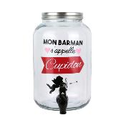 | KA3002 | FONTAINE A BOISSON MON BARMAN CUPIDON 3.5L M6 | 1 | 6 | cocktail | 3664944050636 | THE CONCEPT FACTORY |  | ART DE LA TABLE | BOISSON ET APERO | COCKTAIL - BIERE ET JUS | 15x20.5x25 | 49x34x28 | https://asset.product-live.com/610d1f2720d78c28300c2d2920f3cdf9bb66e1d7.jpg
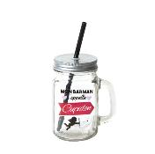 | KA3003 | MASON JAR MON BARMAN S'APPELLE CUPIDON 45CL M6 | 1 | 6 | cocktail | 3664944050643 | THE CONCEPT FACTORY |  | ART DE LA TABLE | BOISSON ET APERO | COCKTAIL - BIERE ET JUS | 11x8x21.5 | 24.5x23.5x23.5 | https://asset.product-live.com/04800ac0f5ac0527f3fb6b6a78f2809fec656e01.jpg
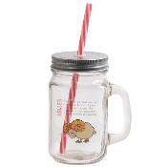 | KA3014 | MASON JAR BELIER 45CL M6 | 1 | 6 | cocktail | 3664944050759 | THE CONCEPT FACTORY |  | ART DE LA TABLE | BOISSON ET APERO | COCKTAIL - BIERE ET JUS | 10.5x7.5x18.8 | 25.5x23x23 | https://asset.product-live.com/325ca72fa259ab611865ea0ac9aeff1f361c3c9c.JPG
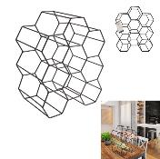 | KA3041 | CASIER A BOUTEILLES FILAIRE NOIR NID D'ABEILLE M4 | 1 | 4 | mobilier / deco / rangement | 3664944051183 | HOME DECO FACTORY |  | ART DE LA TABLE | BOISSON ET APERO | VIN ET SPIRITUEUX | 29.5x20x35.8 | 68.9x32x42 | https://asset.product-live.com/bd41bc4cad8d39ddb6bc2e77f5ea1a6cb8864927.jpg
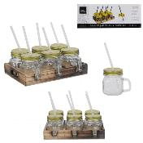 | KA3051 | MASON JAR PM X6 ET SUPPORT BOIS M8 | 1 | 8 | cocktail | 3664944054825 | COOK CONCEPT |  | ART DE LA TABLE | BOISSON ET APERO | COCKTAIL - BIERE ET JUS | 26.5x20.8x19 | 44x29x44 | https://asset.product-live.com/cc91c06c376f601d527ecbf390db543be5beba09.jpg
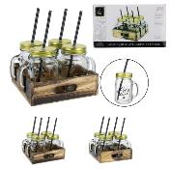 | KA3052 | MASON JAR X4 ET SUPPORT BOIS M8 | 2 | 8 | cocktail | 3664944054832 | COOK CONCEPT |  | ART DE LA TABLE | BOISSON ET APERO | COCKTAIL - BIERE ET JUS | 22x19.5x21 | 48.5x41.5x31 | https://asset.product-live.com/21c8475bbd75a3945f278ed06cb2558ddda75c62.jpg
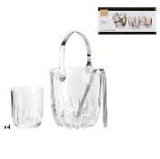 | KA3057 | SEAU A GLACE AVEC VERRE X4 M8 | 1 | 8 | cocktail | 3664944055129 | COOK CONCEPT | COMPTOIR DU CAVISTE | ART DE LA TABLE | BOISSON ET APERO | ACCESSOIRE A GLACON | 15x13x12.5 | 58x34x29.5 | https://asset.product-live.com/3640bda12d4485b47818d2f605394b99362b4117.jpg
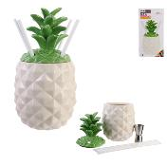 | KA3064 | COFFRET COCKTAIL MASON JAR ANANAS M8 | 1 | 8 | cocktail | 3664944060376 | HOME DECO FACTORY |  | ART DE LA TABLE | BOISSON ET APERO | COCKTAIL - BIERE ET JUS | 27x13.8x13.8 | 58x30x29.5 | https://asset.product-live.com/212a4f42ab4e1c09d298ab29c4bf1c12d3addec9.jpg
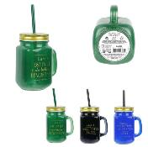 | KA3066 | MASON JAR TEINTE COUVERCLE DORE 45CL M18 | 4 | 18 | cocktail | 3664944060390 | HOME DECO FACTORY |  | ART DE LA TABLE | BOISSON ET APERO | COCKTAIL - BIERE ET JUS | 10x7.8x13.2 | 34x25.5x42 | https://asset.product-live.com/47776f23a39deeaaaa8e5db8a8a7c38fe2f94e2f.jpg
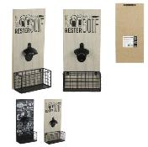 | KA3100 | DECAPSULEUR MURAL BISTROT ET RECIPIENT CAPSULE M18 | 2 | 18 | mobilier / deco / rangement | 3664944062172 | COOK CONCEPT | BISTROT | ART DE LA TABLE | BOISSON ET APERO | COCKTAIL - BIERE ET JUS | 15x7x32.5 | 34x27.3x48 | https://asset.product-live.com/74332a3f78d7a93db73904f454e6398a4427d744.jpg
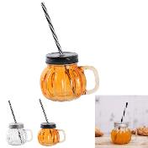 | KA3103 | MASON JAR CITROUILLE M18 | 2 | 18 | cocktail | 3664944066415 | THE CONCEPT FACTORY |  | ART DE LA TABLE | BOISSON ET APERO | COCKTAIL - BIERE ET JUS | 13x10.5x20 | 40.5x33x40.5 | https://asset.product-live.com/6c5cefbe36ee7ca0d7a72f85cfc63de045b7b30c.jpg
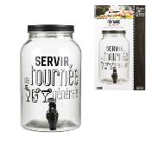 | KA3128 | FONTAINE A BOISSON BISTROT CREME 3.5L M6 | 1 | 6 | cocktail | 3664944062783 | COOK CONCEPT | BISTROT | ART DE LA TABLE | BOISSON ET APERO | COCKTAIL - BIERE ET JUS | 20.5x15.8x26 | 49.5x34x28.5 | https://asset.product-live.com/e7d148c1539ee093cd2de7c9b04ad734239c1e48.jpg
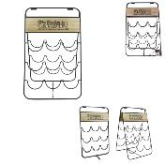 | KA3240 | PORTE BOUTEILLES X9 M4 | 1 | 4 | mobilier / deco / rangement | 3664944073376 | COOK CONCEPT | COMPTOIR DU CAVISTE | ART DE LA TABLE | BOISSON ET APERO | VIN ET SPIRITUEUX | 29.8x27.7x47 | 51x9x32 | https://asset.product-live.com/095bbb97ade982b6052aa7ac00bfa80f783af7e3.jpg
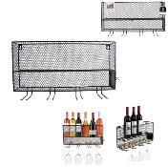 | KA3270 | RACK MINI BAR A VIN NOIR M4 | 1 | 4 | mobilier / deco / rangement | 3664944079507 | HOME DECO FACTORY |  | ART DE LA TABLE | BOISSON ET APERO | VIN ET SPIRITUEUX | 48.7x11x26.3 | 37.5x28x51.5 | https://asset.product-live.com/e7f7ee4a5466af5cb7dd9b4a4a47fb63de6a9060.jpg
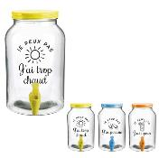 | KA3292 | FONTAINE A BOISSON JE PEUX PAS 3.5L M6 | 3 | 6 | cocktail | 3664944079835 | THE CONCEPT FACTORY |  | ART DE LA TABLE | BOISSON ET APERO | COCKTAIL - BIERE ET JUS | 15.5x18x25.5 | 49.5x34x28.5 | https://asset.product-live.com/f6e89f13d28e9f9c2c659c7be1eabf985db1437c.jpg
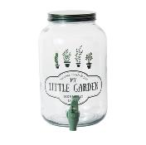 | KA3500 | FONTAINE A BOISSON 3.5L LITTLE MARKET M6 | 1 | 6 | cocktail | 3664944086970 | HOME DECO FACTORY |  | ART DE LA TABLE | BOISSON ET APERO | COCKTAIL - BIERE ET JUS | 20.5x15x25.5 | 50x34x28.5 | https://asset.product-live.com/b04b156d802b57489450726d4b2162c21c3f1b93.jpg
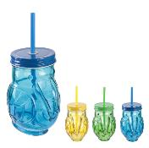 | KA3532 | MASON JAR TOUCAN EXOTIC 45CL M12 | 3 | 12 | cocktail | 3664944087298 | HOME DECO FACTORY |  | ART DE LA TABLE | BOISSON ET APERO | COCKTAIL - BIERE ET JUS | 20.2x9x11.5 | 35.5x32.5x20.5 | https://asset.product-live.com/1aad9812a1a0a28942be35df4c31d175d3c9a151.JPG
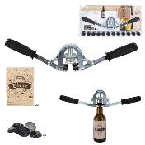 | KA3977 | ENCAPSULEUR AVEC CAPSULE X36 ET ETIQUETTE X12 M8 | 1 | 8 | biere | 3664944143680 | COOK CONCEPT | BISTROT | ART DE LA TABLE | BOISSON ET APERO | COCKTAIL - BIERE ET JUS | 47.8x6.2x9.3 | 49x35x25.5 | https://asset.product-live.com/d2394fe6fe6994c98bbc18916e70ea466526d25a.jpg
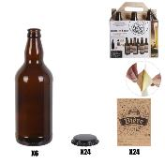 | KA3978 | BOUTEILLE DE BIERE X6 CAPSULES ETIQUETTES M8 | 1 | 8 | biere | 3664944143697 | COOK CONCEPT | BISTROT | ART DE LA TABLE | BOISSON ET APERO | COCKTAIL - BIERE ET JUS | 7.5x7.5x22.5 | 66x49x31 | https://asset.product-live.com/d2ffb183363a9c1d28d60968965765200416625f.jpg
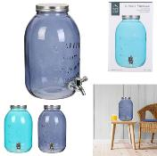 | KA4154 | FONTAINE A BOISSON 4.5L BLUE LAGOON M6 | 2 | 6 | cocktail | 3664944174394 | HOME DECO FACTORY | NUANCE DE BLEU | ART DE LA TABLE | BOISSON ET APERO | COCKTAIL - BIERE ET JUS | 17.5x23x28.5 | 56x38.5x31.5 | https://asset.product-live.com/2350ad0c767bf705837558f7b8485e19e2d66433.jpg
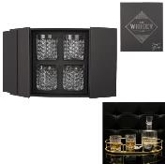 | KA4600 | VERRE A WHISKY X4 EN COFFRET M6 | 1 | 6 | Whisky | 3664944211624 | HOME DECO FACTORY | NATURAL WILD | ART DE LA TABLE | BOISSON ET APERO | VIN ET SPIRITUEUX | 8x8x9 | 51x23x29 | https://asset.product-live.com/7c7e9ecf9945f8e9ce4208967ce4536563abbb77.jpg
 | KDO8509 | COFFRET MOJITO COMPLET 2X30CL M8 | 1 | 8 | cocktail | 3561869385099 | COOK CONCEPT |  | ART DE LA TABLE | BOISSON ET APERO | COCKTAIL - BIERE ET JUS | 19.2x10.6x0.5 | 54x43x38 | https://asset.product-live.com/39aaa78e7992b07b53ef9f20a730b3401eaae96a.jpg
 | KDO8586 | COFFRET RHUMERIE M4 | 1 | 4 | cocktail | 3561869385860 | COOK CONCEPT |  | ART DE LA TABLE | BOISSON ET APERO | COCKTAIL - BIERE ET JUS | 8x8x16.7 | 25x23x37 | https://asset.product-live.com/92feb5c30409835a4ceb76c578896e989177fac7.jpg
 | KDO8587 | COFFRET PREPARATION COCKTAIL M4 | 1 | 4 | cocktail | 3561869385877 | COOK CONCEPT |  | ART DE LA TABLE | BOISSON ET APERO | COCKTAIL - BIERE ET JUS | 9.5x9.5x28.5 | 32x25.5x41.5 | https://asset.product-live.com/cff1cc3028ccf918ed30e694df6d6053e4bbb791.jpg
 | KDO8588 | COFFRET COCKTAIL MASON JAR M8 | 1 | 8 | cocktail | 3561869385884 | THE CONCEPT FACTORY |  | ART DE LA TABLE | BOISSON ET APERO | COCKTAIL - BIERE ET JUS | 12.5x9.5x17.6 | 54x42x22.5 | https://asset.product-live.com/f6f098f802d6853746fc002984753a2455ebca9b.jpg
 | KDO8598 | COFFRET MOJITO MASON JAR X4 45CL M6 | 1 | 6 | cocktail | 3561869385983 | COOK CONCEPT |  | ART DE LA TABLE | BOISSON ET APERO | COCKTAIL - BIERE ET JUS | 10.3x7.5x13.2 | 58.5x38.5x28.5 | https://asset.product-live.com/2436d3a1c5dcc0860d82975f1354b0392cdbf977.jpg
 | KV7009 | SAC FRAICHEUR POUR BOUTEILLE DE VIN M36 | 6 | 36 | cocktail | 3561869670096 | COOK CONCEPT |  | ART DE LA TABLE | BOISSON ET APERO | VIN ET SPIRITUEUX | 15.3xx36.5 | 41x34x21 | https://asset.product-live.com/faa6b6bae3ac7d61d0a54c71bab35e8245682e87.jpg
 | KV7011 | BOUCHON VIN ACIER M36 | 1 | 36 | vin | 3561869670119 | COOK CONCEPT | COMPTOIR DU CAVISTE | ART DE LA TABLE | BOISSON ET APERO | VIN ET SPIRITUEUX | 4.2x4.2x4.8 | 35x23x28.5 | https://asset.product-live.com/5cdec42a49ed3590c82cb23c5e34a96fa7be1a0b.jpg
 | KV70121 | BILLES NETTOYANTES POUR CARAFE A DECANTER M18 | 1 | 18 | vin | 3561869670126 | COOK CONCEPT | COMPTOIR DU CAVISTE | ART DE LA TABLE | BOISSON ET APERO | VIN ET SPIRITUEUX | 4.2x4.2x2.7 | 28x17x17.5 | https://asset.product-live.com/114c9d8c802411aa88da49c7cc0c5ade7975fbf6.jpg
 | KV7014 | SEAU A BOUTEILLES ACIER 22CM M12 | 4 | 12 | vin | 3561869670140 | COOK CONCEPT | COMPTOIR DU CAVISTE | ART DE LA TABLE | BOISSON ET APERO | VIN ET SPIRITUEUX | 22.1x22.1x21.2 | 46x23x53 | https://asset.product-live.com/9311f3b62d240acf3d52a516bcb273afbb967931.jpg
 | KV7019 | TIRE-BOUCHON DOUBLE DETENTE FUN M48 | 3 | 48 | vin | 3561869670195 | COOK CONCEPT | COMPTOIR DU CAVISTE | ART DE LA TABLE | BOISSON ET APERO | VIN ET SPIRITUEUX | 12x2.5x1 | 35.5x16x23.5 | https://asset.product-live.com/6a32f4b77b66effb05fa12f4c239967f112e482b.jpg
 | KV70241 | BOUCHON VIN EFFERVESCENT ACIER M18 | 3 | 18 | vin | 3561869670249 | COOK CONCEPT | COMPTOIR DU CAVISTE | ART DE LA TABLE | BOISSON ET APERO | VIN ET SPIRITUEUX | 4.4x3.3x7.8 | 37.5x20x13 | https://asset.product-live.com/6c3d23a2091d3f01c727b646133535f441507e93.jpg
 | KV7030 | CARAFE A DECANTER 1.5L 26CM M8 | 1 | 8 | vin | 3561869670300 | COOK CONCEPT | COMPTOIR DU CAVISTE | ART DE LA TABLE | BOISSON ET APERO | VIN ET SPIRITUEUX | 21.5x21.5x24.3 | 45x45.5x55.5 | https://asset.product-live.com/4953fb6667bbf02dfe6b1e9a4f191b50a2ebdfd1.jpg
 | KV7079 | FONTAINE A BOISSON VERRE ET FER BLANC 3.75L M4 | 1 | 4 | cocktail | 3561869670799 | THE CONCEPT FACTORY |  | ART DE LA TABLE | BOISSON ET APERO | COCKTAIL - BIERE ET JUS | 20.8x19.8x38.3 | 42x42x35 | https://asset.product-live.com/074d7f9c7612bb13a96b9f2d6f31a0710a8165a3.jpg
 | KV7083 | SECHOIR A CARAFE METAL CHROME M12 | 1 | 12 | vin | 3561869670836 | COOK CONCEPT | COMPTOIR DU CAVISTE | ART DE LA TABLE | BOISSON ET APERO | VIN ET SPIRITUEUX | 16.9x16.9x31.7 | 37.5x35x20.5 | https://asset.product-live.com/3e12ae0e47db1a95178ce0ed941792faf2a20c92.jpg
 | KV7090 | TIRE-BOUCHON 2EN1 DOUBLE LEVIER DECAPSULEUR M36 | 3 | 36 | vin | 3561869670904 | COOK CONCEPT | COMPTOIR DU CAVISTE | ART DE LA TABLE | BOISSON ET APERO | VIN ET SPIRITUEUX | 5.8x3.6x16.2 | 29x26.5x28.5 | https://asset.product-live.com/fb732bea2a4673df4c8561a3a45250a5553afff2.jpg
 | KV7098 | TIRE-BOUCHON BISTROT BOIS M36 | 1 | 36 | vin | 3561869670980 | COOK CONCEPT | COMPTOIR DU CAVISTE | ART DE LA TABLE | BOISSON ET APERO | VIN ET SPIRITUEUX | 10.7x8.1x2 | 34.5x21x31 | https://asset.product-live.com/d5f1aca838a710954d339cf802653cd4a4bcd8c5.jpg
 | KV7099 | DECAPSULEUR MURAL 30X12CM M12 | 2 | 12 | biere | 3561869670997 | COOK CONCEPT | BISTROT | ART DE LA TABLE | BOISSON ET APERO | COCKTAIL - BIERE ET JUS | 11.3x7x30.5 | 32x25.5x29 | https://asset.product-live.com/70593c25eff709a1e851b58d7dfd84a2953bdde6.jpg
 | KV7101 | PIERRE A WHISKY X9 M24 | 1 | 24 | Whisky | 3561869671017 | COOK CONCEPT |  | ART DE LA TABLE | BOISSON ET APERO | ACCESSOIRE A GLACON | 6.3x9.3x2 | 28x23x18 | https://asset.product-live.com/b00a02bed967a1f1445cd5778653065bffd97705.jpg
 | KV7102/1OPJP | CARAFE ET BOUCHON LIEGE 1.5L M8 | 1 | 8 | vin | 3561869671024 | COOK CONCEPT | COMPTOIR DU CAVISTE | ART DE LA TABLE | BOISSON ET APERO | VIN ET SPIRITUEUX | 13.2x10x23.5 | 37x72x26 | https://asset.product-live.com/59d990cc09fc24c81aa667639d8f6629bd40c7bf.jpg
 | KV7149 | CARAFE VIN FORME VERRE 1.6L M6 | 1 | 6 | vin | 3561869671499 | COOK CONCEPT | COMPTOIR DU CAVISTE | ART DE LA TABLE | BOISSON ET APERO | VIN ET SPIRITUEUX | 14.5x14.5x29.8 | 46.5x31x33 | https://asset.product-live.com/8dc60d4af2cb7b0f062843fa1b83b34eed58309f.jpg
 | KV7166 | DISTRIBUTEUR DE VIN TONNEAU 5L M6 | 3 | 6 | vin | 3561869671666 | COOK CONCEPT | COMPTOIR DU CAVISTE | ART DE LA TABLE | BOISSON ET APERO | VIN ET SPIRITUEUX | 27.5x22.2x28 | 71x30.5x58.5 | https://asset.product-live.com/bbf56de614cabefcbdac6a1086808cf6107fe777.jpg
 | KV7167 | TIRE-BOUCHON DE COMPTOIR M6 | 1 | 6 | biere | 3561869671673 | COOK CONCEPT | COMPTOIR DU CAVISTE | ART DE LA TABLE | BOISSON ET APERO | VIN ET SPIRITUEUX | 8x29x33 | 55x35.5x31 | https://asset.product-live.com/5dbebaff7f6f39c06fcfa49ff1a3a8740a943a40.jpg
 | KV7169 | FONTAINE A BOISSON VERRE 4L M6 | 1 | 6 | cocktail | 3561869671697 | THE CONCEPT FACTORY |  | ART DE LA TABLE | BOISSON ET APERO | COCKTAIL - BIERE ET JUS | 13.5x21.5x25.5 | 50x34x28 | https://asset.product-live.com/e383fd26c981678936c73db0febea9b55bfb9a8e.jpg
 | KV7177 | FONTAINE A BOISSON VERRE 8L M2 | 1 | 2 | cocktail | 3561869671772 | THE CONCEPT FACTORY |  | ART DE LA TABLE | BOISSON ET APERO | COCKTAIL - BIERE ET JUS | 17.5x19x30.5 | 42x22x33 | https://asset.product-live.com/b38619c74d602c0c153ccbb684ce52e8b14546c7.jpg
 | KV7188 | SHOOTER X6 ET RACK METAL M24 | 1 | 24 | cocktail | 3561869671888 | COOK CONCEPT |  | ART DE LA TABLE | BOISSON ET APERO | COCKTAIL - BIERE ET JUS | 21x11.8x6.2 | 28x45x53 | https://asset.product-live.com/33d5f213cc862bf01b0c62a8eaa1968a61cc78d5.jpg
 | KV7190 | BOUTEILLE WHISKY ET VERRE X4 M8 | 1 | 8 | Whisky | 3561869671901 | COOK CONCEPT |  | ART DE LA TABLE | BOISSON ET APERO | VIN ET SPIRITUEUX | 9x9x24 | 39x27x43 | https://asset.product-live.com/93899fbd390f42fc49676341051a2ae0eda9f7e4.jpg
 | KV7196 | GOUPILLON SPECIAL CARAFE M18 | 1 | 18 | vin | 3561869671963 | COOK CONCEPT |  | ART DE LA TABLE | BOISSON ET APERO | VIN ET SPIRITUEUX | 10.1x10.1x43 | 42.5x38x22.5 | https://asset.product-live.com/f3ada736755ba2d8cd6e52555b8b4964a934d683.jpg
 | KV7206 | BOITE A BOUTEILLE DE VIN EN BOIS M12 | 4 | 12 | vin | 3561869672069 | COOK CONCEPT | COMPTOIR DU CAVISTE | ART DE LA TABLE | BOISSON ET APERO | VIN ET SPIRITUEUX | 9.8x9.8x41 | 42x37x33 | https://asset.product-live.com/7030a648bc2d97953c147c71e29c31e2db9309c4.jpg
 | KV7210 | CAVE A VIN 6 BOUTEILLES BOIS M2 | 2 | 2 | vin | 3561869672106 | COOK CONCEPT | COMPTOIR DU CAVISTE | ART DE LA TABLE | BOISSON ET APERO | VIN ET SPIRITUEUX | 30.2x33.7x30.1 | 35x32.5x62.5 | https://asset.product-live.com/4b0f41d6617391b69d0f26c95319e89cf133761c.jpg
 | KV7224 | FABRIQUE A BIERE KIT 3.7L M4 | 1 | 4 | biere | 3561869672243 | COOK CONCEPT | BISTROT | ART DE LA TABLE | BOISSON ET APERO | COCKTAIL - BIERE ET JUS | 17x17x29.5 | 42.5x42.5x34 | https://asset.product-live.com/b9b9cae7a0717558d9d3428a927762f4849f7289.jpg
 | KV7228 | PORTE BOUTEILLES X6 DECAPSULEUR 24X14 5X19CM M6 | 1 | 6 | biere | 3561869672281 | COOK CONCEPT | BISTROT | ART DE LA TABLE | BOISSON ET APERO | COCKTAIL - BIERE ET JUS | 23.4x14.5x23.9 | 58x25.5x36 | https://asset.product-live.com/5211721c8487f6c8e6861aa3b1cd76dbab5e797b.jpg
 | KV7229 | DECAPSULEUR MURAL AVEC BAC CAPSULES M12 | 1 | 12 | biere | 3561869672298 | COOK CONCEPT | BISTROT | ART DE LA TABLE | BOISSON ET APERO | COCKTAIL - BIERE ET JUS | 17.8x6.8x26 | 44x28x38 | https://asset.product-live.com/c14ba60aa88cb7d11ee401fb19eb2bcc4af23486.jpg
 | KV7233 | DISTRIBUTEUR DE VIN BOIS 5L M4 | 2 | 4 | vin | 3561869672335 | COOK CONCEPT | COMPTOIR DU CAVISTE | ART DE LA TABLE | BOISSON ET APERO | VIN ET SPIRITUEUX | 22x18.8x31.2 | 70x25x35 | https://asset.product-live.com/ab8660071383c657c5e5691739e60a28c5c2e847.jpg
 | KV7234 | COFFRET VIN BOIS 2 BOUTEILLES M8 | 2 | 8 | vin | 3561869672342 | COOK CONCEPT |  | ART DE LA TABLE | BOISSON ET APERO | VIN ET SPIRITUEUX | 21x9.7x37 | 23x82x39 | https://asset.product-live.com/293defa0dd4f9b383896409cff1647fd20d0ded1.jpg
 | KV7241 | DISTRIBUTEUR DE VIN ET SAC FRAICHEUR 5L M8 | 1 | 8 | vin | 3664944001140 | COOK CONCEPT | COMPTOIR DU CAVISTE | ART DE LA TABLE | BOISSON ET APERO | VIN ET SPIRITUEUX | 22x17.5x70 | 37x33x42 | https://asset.product-live.com/633484a9f428f7d116bcfe0a502580326f48e278.jpg
 | KV7242 | RACK A VIN EN BOIS COMPARTIMENTS X3 M6 | 3 | 6 | mobilier / deco / rangement | 3664944045076 | HOME DECO FACTORY |  | ART DE LA TABLE | BOISSON ET APERO | VIN ET SPIRITUEUX | 30x10x31 | 62.5x32x33 | https://asset.product-live.com/45e20f677bd57730f845c21994ba34738d472915.jpg
 | KV7244 | RACK A VIN EN BOIS COMPARTIMENTS X6 M2 | 2 | 2 | mobilier / deco / rangement | 3664944045090 | HOME DECO FACTORY |  | ART DE LA TABLE | BOISSON ET APERO | VIN ET SPIRITUEUX | 30x20x31 | 43x32x33 | https://asset.product-live.com/4d74b662b08888775648763b69f96b34745d202e.jpg
 | KV7251 | RANGEMENT 4 BOUTEILLES ET VERRES CAVISTE M6 | 2 | 6 | mobilier / deco / rangement | 3664944062189 | COOK CONCEPT |  | ART DE LA TABLE | BOISSON ET APERO | VIN ET SPIRITUEUX | 40x9x22 | 42.5x34.5x47.2 | https://asset.product-live.com/ce59ff41c5fcf614aef0b9d4671eb22a870273a2.jpg
 | KV7253 | PORTE BOUTEILLES DE VIN X3 M4 | 1 | 4 | mobilier / deco / rangement | 3664944062271 | COOK CONCEPT | COMPTOIR DU CAVISTE | ART DE LA TABLE | BOISSON ET APERO | VIN ET SPIRITUEUX | 21x11x83.5 | 84.5x25x27.8 | https://asset.product-live.com/7220b62ac52880a5793e5bbe50b4e8eab620d1b9.jpg
 | KV7261 | CADRE COLLECTEUR DE BOUCHONS 25.5X7CM M12 | 2 | 12 | vin | 3664944062806 | COOK CONCEPT | COMPTOIR DU CAVISTE | ART DE LA TABLE | BOISSON ET APERO | VIN ET SPIRITUEUX | 25.5x25.5x7.5 | 46x27.5x54.5 | https://asset.product-live.com/79a0609ac7c8013dca429172bc0b84171c0a22a2.jpg
 | KV7267 | COFFRET WHISKY VERRE X2 PIERRE X8 ET FILET M8 | 1 | 8 | Whisky | 3664944096818 | COOK CONCEPT | COMPTOIR DU CAVISTE | ART DE LA TABLE | BOISSON ET APERO | VIN ET SPIRITUEUX | 8x8x9.2 | 33x22.5x37 | https://asset.product-live.com/61abd8a41fe1d14f2160f0bf89d081ef69657afa.jpg
 | KV7278 | TONNEAU A WHISKY 1L M8 | 1 | 8 | Whisky | 3664944163367 | COOK CONCEPT |  | ART DE LA TABLE | BOISSON ET APERO | VIN ET SPIRITUEUX | 11x20.3x13.8 | 44x26x34 | https://asset.product-live.com/4ce0b7d7052bc17ea336993e97e12dc525b8a420.jpg
 | KV7280 | STOP GOUTTES X6 M36 | 1 | 36 | vin | 3664944163381 | COOK CONCEPT | COMPTOIR DU CAVISTE | ART DE LA TABLE | BOISSON ET APERO | VIN ET SPIRITUEUX | 7.7x7.7x0.1 | 20x11.5x10.5 | https://asset.product-live.com/4b85ad8be42374f5f27df8ea2b85bf8a1496d6ed.jpg
 | KV7281 | DECOUPE CAPSULE M36 | 1 | 36 | vin | 3664944163398 | COOK CONCEPT |  | ART DE LA TABLE | BOISSON ET APERO | VIN ET SPIRITUEUX | 4.8x7x1 | 21.5x15.5x15.5 | https://asset.product-live.com/caff2babbb6e8eabc22ee40739d9dab79829c4fd.jpg
 | KV7282 | THERMOMETRE A VINM24 | 1 | 24 | vin | 3664944163404 | COOK CONCEPT | COMPTOIR DU CAVISTE | ART DE LA TABLE | BOISSON ET APERO | VIN ET SPIRITUEUX | 2.6x12.7x0.7 | 37.5x20x12.5 | https://asset.product-live.com/3a092fa1c8a1a8bdf781c2f91b96bc88db697b65.jpg
 | KV7303 | COFFRET A COCKTAIL SUPPORT BAMBOU M10 | 1 | 10 | cocktail | 3664944215271 | COOK CONCEPT | COMPTOIR DU CAVISTE | ART DE LA TABLE | BOISSON ET APERO | COCKTAIL - BIERE ET JUS | 27.6x25x10.5 | 62x40x32 | https://asset.product-live.com/193b23bd9d582ebae560c6ceab850e465ab00573.jpg
 | KV7326 | PINCE TIRE BOUCHON VIN PETILLANT M18 | 1 | 18 | vin | 3664944270638 | COOK CONCEPT | COMPTOIR DU CAVISTE | ART DE LA TABLE | BOISSON ET APERO | VIN ET SPIRITUEUX | 9x14x5 | 30x29x17 | https://asset.product-live.com/91004c246c960885e7fb474c8583046dff76ba50.jpg
 | MG2023 | BOUCHON VIN ET POMPE VIDE D'AIR M48 | 3 | 48 | vin | 3561864220234 | COOK CONCEPT | COMPTOIR DU CAVISTE | ART DE LA TABLE | BOISSON ET APERO | VIN ET SPIRITUEUX | 3.5x3.5x6 | 34x28.5x19 | https://asset.product-live.com/32f1064ae465deef88dd9499b2cdf79d783bb242.jpg
 | MO1100 | MASON JAR AMPOULE M24 | 3 | 24 | cocktail | 3561866911000 | THE CONCEPT FACTORY | DITES LE AVEC DES MOTS | ART DE LA TABLE | BOISSON ET APERO | COCKTAIL - BIERE ET JUS | 9.5x9.5x24 | 40x31x49.5 | https://asset.product-live.com/5a0465059cc548d88c0a184a5e58688c7180b3ac.jpg
 | MO1210 | MASON JAR PM JE SUIS M36 | 6 | 36 | cocktail | 3561866912106 | THE CONCEPT FACTORY | DITES LE AVEC DES MOTS | ART DE LA TABLE | BOISSON ET APERO | COCKTAIL - BIERE ET JUS | 7x5.5x14 | 31x31x40.5 | https://asset.product-live.com/3098b85a6f4f166c6136c1ece8f97aa89a580654.jpg
 | SH1735 | SAC JUTE PORTE BOUTEILLES M12 | 2 | 12 | vin | 3664944055648 | COOK CONCEPT |  | ART DE LA TABLE | BOISSON ET APERO | VIN ET SPIRITUEUX | 24.5x14.5x44 | 30x32x25.5 | https://asset.product-live.com/45ab4f2b239621e063b619ee3c3957aa884c55eb.JPG

